Sheet1
Адрес в памяти | Код команды | расшифровка команды
0000_0000 | 1000_0000 | r0<-r0+0
0000_0001 | 1001_0008 | r1<-r0+8
0000_0002 | 1002_0100 | r2<-r1+0
0000_0003 | 1003_0000 | r3<-r0+0
0000_0004 | 3004_0064 | r4<-M[r0+64]
0000_0005 | 1101_0101 | r1<-r1-1
0000_0006 | 1002_0100 | r2<-r1+0
0000_0007 | 1001_0100 | r1<-r1+0
0000_0008 | 4109_0000 | if 1 = (V&0|N&0|Z&1) then PC<-r0+disp32
0000_0009 | 0000_0010 | disp32 = 10
0000_0010 | 1005_0000 | r5<-r0+0
0000_0011 | 1005_0501 | r5<-r5+1
0000_0012 | 3006_0564 | r6<-M[r5+64]
0000_0013 | 3106_0563 | M[r5+63]<-r6
0000_0014 | 0108_0501 | r8<-r5-r1
0000_0015 | 500A_00FB | if 1 = (V&0|N&1|Z&0) then PC<-PC+(-5)
0000_0016 | 1001_0100 | r1<-r1+0
0000_0017 | 410B_0000 | if 1 = (V&0|N&1|Z&1) then PC<-r0+disp32
0000_0018 | 0000_002C | disp32=14
0000_0019 | 1002_0200 | r2<-r2+0
0000_0020 | 410B_0000 | if 1 = (V&0|N&1|Z&1) then PC<-r0+disp32
0000_0021 | 0000_0029 | disp32=29
0000_0022 | 3006_0064 | r6<-M[r0+64]
0000_0023 | 0108_0406 | r8<-r4-r6
0000_0024 | 410B_0000 | if 1 = (V&0|N&1|Z&1) then PC<-r0+disp32
0000_0025 | 0000_001E | r0<-r0+r13
0000_0026 | 1005_0400 | r5<-r4+0
0000_0027 | 1004_0600 | r4<-r6+0
0000_0028 | 4100_0000 | if 0 = (V&0|N&0|Z&0) then PC<-r0+disp32
0000_0029 | 0000_001F | disp32=17
0000_0030 | 1005_0600 | r5<-r6+0
0000_0031 | 1007_0000 | r7<-r0+0
0000_0032 | 1007_0701 | r7<-r7+1
0000_0033 | 3006_0764 | r6<-M[r7+64]
0000_0034 | 3106_0763 | M[r6+63] <-
0000_0035 | 1108_0101 | r8<-r1*1
0000_0036 | 0108_0708 | r8<-r7-r8
0000_0037 | 500A_00FA | if 1 = (V & 0 | N & 1 | Z & 0) then PC <- PC + (-6)
0000_0038 | 3105_0163 | M[r1+63]<-r5
0000_0039 | 1102_0201 | r2<-r2-1
0000_0040 | 5000_00EA | if 0 = (V & 0 | N & 0 | Z & 0) then PC <- PC + (-22)
0000_0041 | 3104_036E | M[r3+110]<-r4
0000_0042 | 1003_0301 | r3<-r3+1
0000_0043 | 5000_00D8 | if 0 = (V & 0 | N & 0 | Z & 0) then PC <- PC + (-40)
0000_0044 | 3104_036E | M[r3+110]<-r4
0000_0045 | 1003_0301 | r3<-r3+1
0000_0046 | 0007_0300 | r0<-r7+r3
0000_0047 | 0005_0000 | r0<-r5+0
0000_0048 | 1107_0701 | r7<-r7-1
0000_0049 | 1005_0501 | r5<-r5*1
0000_0050 | 3006_076E | r6<-M[r7+110]
0000_0051 | 3106_0563 | M[r5+63]<-r6
0000_0052 | 0108_0503 | r8<-r5-r3
0000_0053 | 500A_00FA | if 1 = (V & 0 | N & 1 | Z & 0) then PC <- PC + (-6)
0000_0054 | 0000_0000 | r0<-r0+r0
0000_0100 | 0000_0004 | disp32=4
0000_0101 | 0000_0007 | disp32=7
0000_0102 | 0000_0002 | disp32=2
0000_0103 | 0000_0009 | disp32=9
0000_0104 | 0000_0003 | disp32=3
0000_0105 | 0000_0000 | r0<-r0+r0
0000_0106 | 0000_0011 | disp32=11
0000_0107 | 0000_0006 | disp32=6
0000_0109 | 0000_0000 | r0<-r0+r0
0000_0110 | 0000_0000 | r0<-r0+r0
0000_0111 | 0000_0000 | r0<-r0+r0
0000_0112 | 0000_0000 | r0<-r0+r0
0000_0113 | 0000_0000 | r0<-r0+r0
0000_0114 | 0000_0000 | r0<-r0+r0
0000_0115 | 0000_0000 | r0<-r0+r0
0000_0116 | 0000_0000 | r0<-r0+r0
0000_0117 | 0000_0000 | r0<-r0+r0
0000_0118 | 0000_0000 | r0<-r0+r0

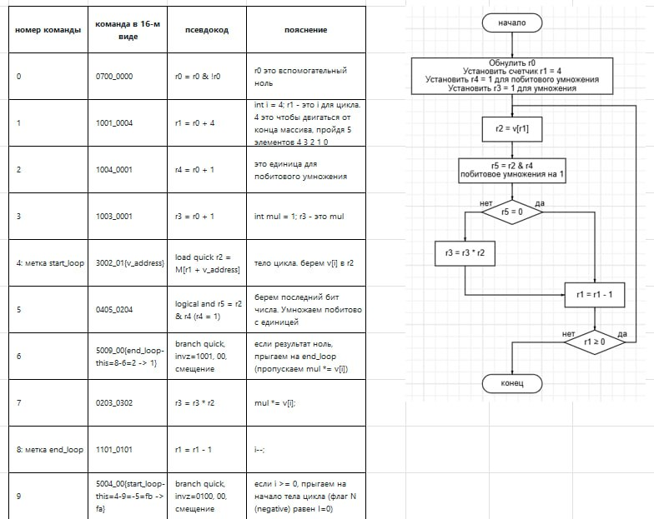
 |  | наш алгоритм

 |  | алгоритм, представленный в задании

